CollectiveAccess
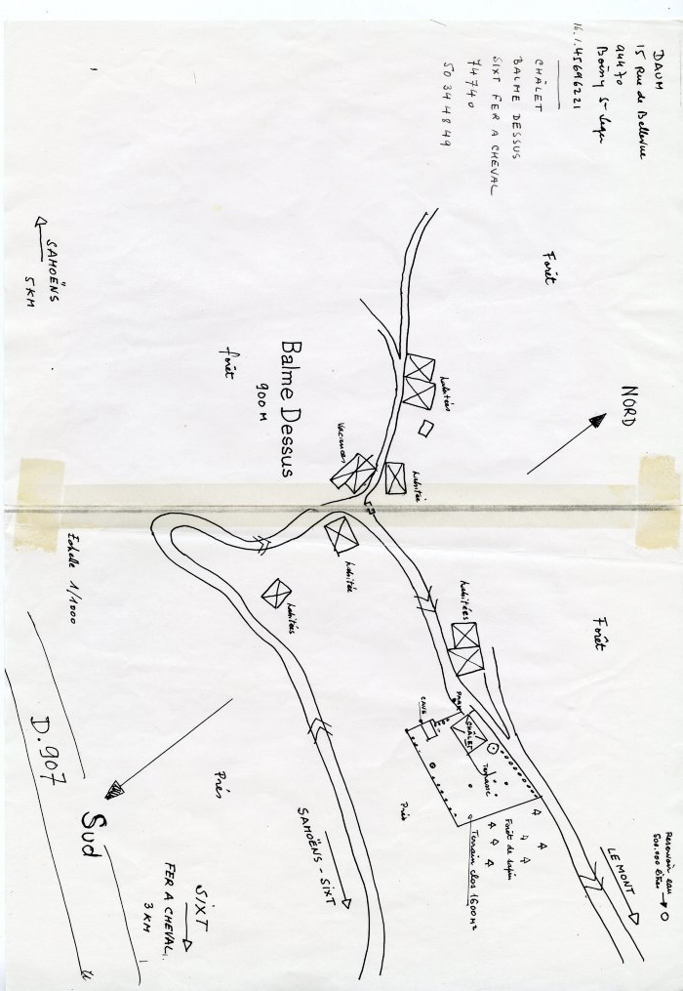
Image | Object | Description | Date
 | Plan de Sixt , Balme Dessus fait à la main (34-001) | Plan de Sixt , Balme Dessus fait à la main
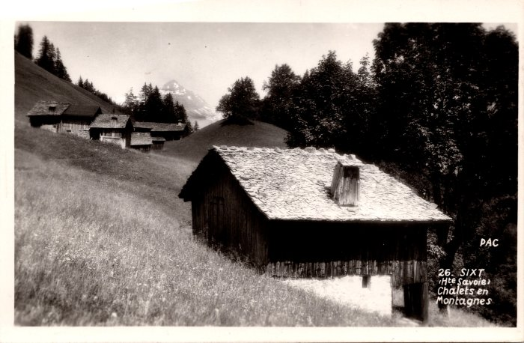 | Chalets des Covagnins et des Cartiers (2-1121) | Chalets des Covagnins et des Cartiers

